Leeswijzer
Leeswijzer bij de tabellen

Deze tabellenset is ontwikkeld om informatie te verschaffen over onderscheidende combinaties van kenmerken van de personen die eind 2016 al dan niet langdurig in de bijstand zaten. Ook wordt inzicht gegeven in verschillen tussen gemeenten in de uitstroom naar werk van deze groep. De tabellenset bij dit onderzoek bevat in totaal 11 tabellen en één figuur.

In tabellen 1 t/m 10 is steeds onderscheid gemaakt tussen tabellen waarin de kenmerken zijn weergegeven van personen die al dan niet langdurig bijstand ontvingen en tabellen die inzoomen op de langdurige bijstandsontvangers. Tabellen 1, 3, 5, 7 en 9 maakt onderscheid tussen personen die geen bijstand ontvingen, kortdurende bijstandsontvangers en langdurige bijstandsontvangers. De kenmerken van de langdurige bijstandsontvangers uitgesplist naar personen die 5 jaar of langer aangesloten bijstand ontvingen, hoppers en personen die uitstromen uit de langdurige bijstand zijn weergegeven in tabellen 2, 4, 6, 8 en 10.

Tabellen 1 t/m 10 geven steeds dezelfde achtergrondkenmerken weer. De tabellen bevatten zowel aantallen als kolompercentages. Met behulp van de kolompercentages kan de samenstelling van de verschillende groepen met elkaar worden vergeleken. Naast de aantallen en kolompercentages per groep, worden de achtergrondkenmerken per groep ook met een aantal specifieke kenmerken gekruist. In tabellen 1 en 2 worden alle achtergrondkenmerken gekruist met leeftijd in drie klassen, in tabellen 3 en 4 met HCI, in tabellen 5 en 6 met plaats in het huishouden (alleenstaande en eenouderhuishouden), in tabellen 7 en 8 met Nederlandse en migratieachtergrond (westers en niet-westers) en in tabellen 9 en 10 met gemeentecluster. De kruisingen leveren aanvullende inzichten op.

Tabel 11 bevat de uitstroom uit langdurige bijstand naar een baan als werknemer tussen eind 2016 en 30 november 2017. Tot slot wordt in figuur 1 uitstroom uit de langdurige bijstand en beschikbaarheid van werk weergegeven.

Achtergrondkenmerken per groep

Zoals hierboven genoemd verschillen tabellen 1 en 2, tabellen 3 en 4, tabellen 5 en 6 en tabellen 7 en 8 wat betreft het achtergrondkenmerk waarmee gekruist wordt. De tabellen bevatten daarnaast ook de resultaten voor de totale groepen. In dit onderdeel gaan we eerst in op een aantal opvallende resultaten van deze totale groepen. Hierbij wordt steeds verwezen naar tabellen 1 en 2. De besproken uitkomsten uit tabel 1 zijn ook terug te vinden in tabellen 3, 5, 7 en 9 (uitkomsten met betrekking tot totaal (excl. bijstandontvangers), kortdurende bijstand en langdurige bijstand). De besproken uitkomsten uit tabel 2 zijn ook terug te vinden in tabellen 4, 6, 8 en 10 (uitkomsten met betrekking tot personen die 5 jaar of langer aangesloten bijstand ontvingen, hoppers en uitstromers). Pas in het volgende onderdeel van deze leeswijzer gaan we in op de kruisingen met specifieke achtergrondkenmerken.

Eind 2016 ontving 71 procent van de bijstandsontvangers langdurig bijstand (tabel 1). Eind 2016 ontving 47 procent van de langdurige bijstandsontvangers al 5 jaar of langer aaneengesloten bijstand en was 13 procent hopper (tabel 2). Tussen eind 2016 en 30 november 2017 is 5 procent van de personen die eind 2016 langdurig in de bijstand zaten uitgestroomd uit de bijstand (tabel 2).

Geslacht
In de tabel 1 is te zien dat de subpopulatie langdurig in de bijstand eind 2016 voor een groter deel uit vrouwen (59 procent) bestond. In de groepen die geen of kortdurend bijstand ontvingen kwamen ongeveer evenveel mannen als vrouwen voor. In tabel 2 valt op dat langdurige bijstandsontvangers die uitstromen juist net iets vaker man waren (54 procent).

Leeftijd
Zoals in tabellen en onderstaande figuur is te zien, waren langdurige bijstandontvangers vaker dan personen die geen of kortdurend bijstand ontvingen 45 jaar of ouder. Personen die 5 jaar of langer aaneengesloten bijstand ontvingen, behoorde nog vaker tot deze hogere leeftijdscategorie. Uitstromers, maar ook hoppers, waren juist vaker jonger dan 45 jaar.
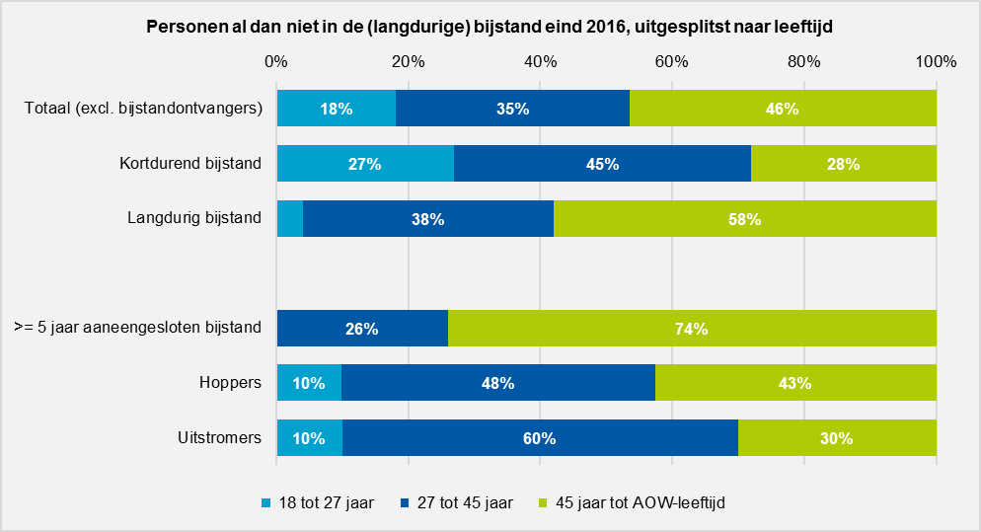

Migratieachtergrond
In de tabel 1 is te zien dat personen die eind 2016 bijstand ontvingen vaker een niet-westerse migratieachtergrond hebben dan personen die geen bijstand ontvingen. Iets meer dan de helft (55 procent) van de kortdurende bijstandontvangers en iets minder dan de helft (47 procent) van de langdurige bijstandsontvangers had een niet-westerse migratieachtergrond. Tabel 2 laat zien dat hoppers en uitstromers in vergelijking tot overige langdurige bijstandsontvangers iets minder vaak een 1e generatie niet-westerse migratieachtergrond en iets vaker een 2e generatie niet-westerse migratieachtergrond hadden.

Plaats in het huishouden
Ook is in tabel 1 te zien dat bijstandsontvangers vaker alleenstaande of ouder in een eenouderhuishouden waren. Dit was nog vaker het geval bij langdurige bijstandsontvangers. Van de langdurige bijstandsontvanger was 44 procent alleenstaande en 24 procent alleenstaande ouder. Voornamelijk langdurige (27 procent), maar ook kortdurende bijstandsontvangers (32 procent), waren minder vaak samenwonend dan niet niet-bijstandsontvangers (63 procent). Opvallend is dat uitstromers uit de langdurige bijstand iets vaker dan in de totale groep langdurige bijstandsontvangers alleenstaande ouder of thuiswonend kind waren (zie tabel 2).

Burgerlijke staat
In tabel 1 en onderstaande figuur is te zien dat kortdurende bijstandsontvangers vaker ongehuwd waren dan personen die geen of langdurig bijstand ontvingen eind 2016. Bijna de helft van de personen die geen bijstand ontvingen was gehuwd, terwijl iets meer dan een kwart van de kortdurende bijstandsontvangers en iets minder dan een kwart van de langdurige bijstandsontvangers gehuwd was. Langdurige bijstandsontvangers waren drie keer zo vaak als niet-bijstandsontvangers en twee keer zo vaak als kortdurende bijstandsontvangers gescheiden. Hoppers en voornamelijk uitstromers waren vaker dan de andere groepen langdurige bijstandsontvangers ongehuwd en minder vaak gehuwd of gescheiden (tabel 2).
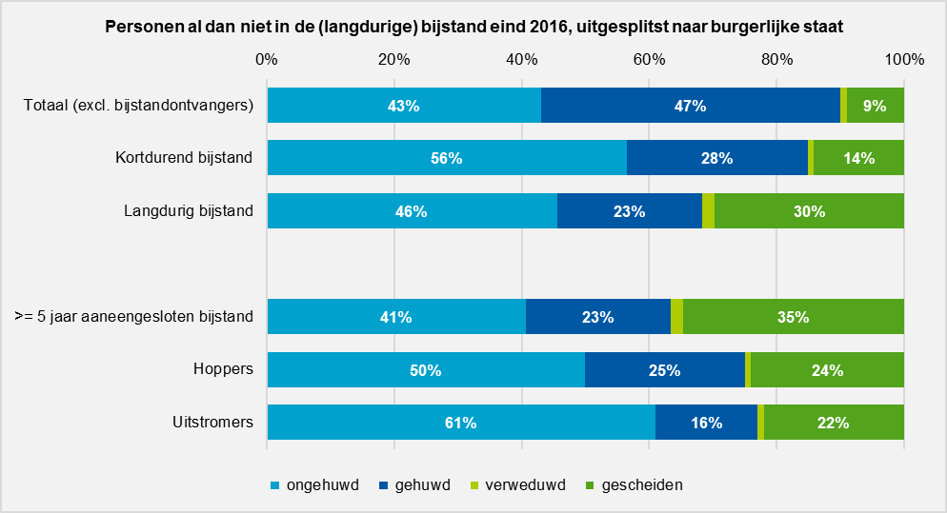
Human Capital Index
Tabel 1 onderstaande figuur laten zien dat eind 2016 het merendeel van de bijstandontvangers een lage Human Capital Index (HCI) had. HCI wordt samengesteld op basis van opleidingsniveau en arbeidsverleden, waarbij het arbeidsverleden is bepaald op basis van het cumulatief arbeidsinkomen over de afgelopen 5 jaar. Bijstandsontvangers zullen weinig tot geen inkomen uit arbeid hebben en het is daarom niet verassend dat met name personen die langdurig in de bijstand zaten vaker een lage HCI hadden. Waar 88 procent van de totale groep langdurige bijstandsontvangers een lage HCI had, was dit voor de hoppers en uitstromers binnen deze groep respectievelijk 81 en 66 procent. Met name uitstromers hadden dus relatief vaak een gemiddeld of hoge HCI.
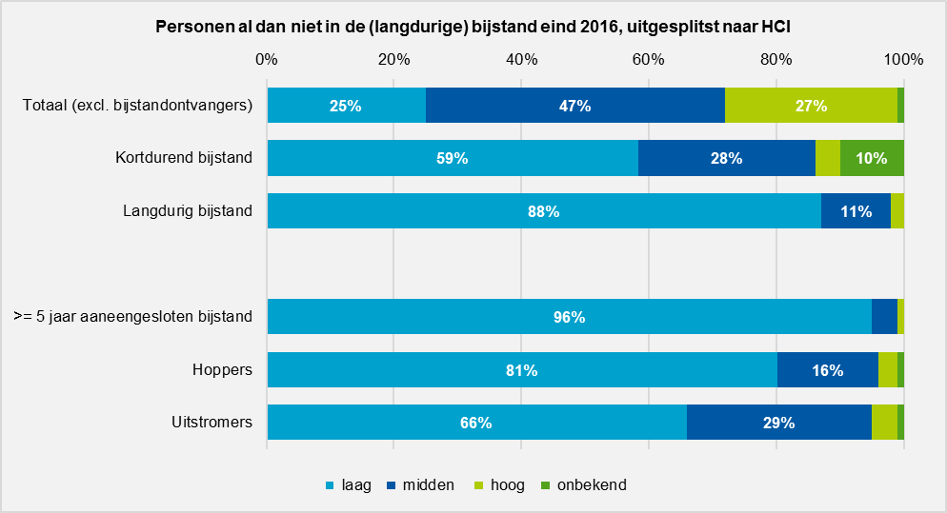

Aantal medicijnhoofdgroepen dat persoon gebruikt
In de tabellen wordt onderscheid gemaakt naar het aantal medicijnhoofdgroepen dat personen gebruiken. Door langdurige bijstandsontvangers werd van een hoger aantal hoofdgroepen gebruik gemaakt (tabel 1). Binnen de groep personen die 5 jaar of langer bijstand ontving werd relatief van de meeste hoofdgroepen gebruik gemaakt. Dit zou een indicatie kunnen zijn voor een gemiddeld slechtere gezondheid binnen deze groepen (tabel 2). Uitstromers uit de langdurige bijstand maakten in vergelijking tot de totale groep langdurige bijstandsontvangers van een lager aantal medicijnhoofdgroepen gebruik. Uitstromers waren wat dat betreft meer vergelijkbaar met kortdurende bijstandsontvangers (tabel 2).
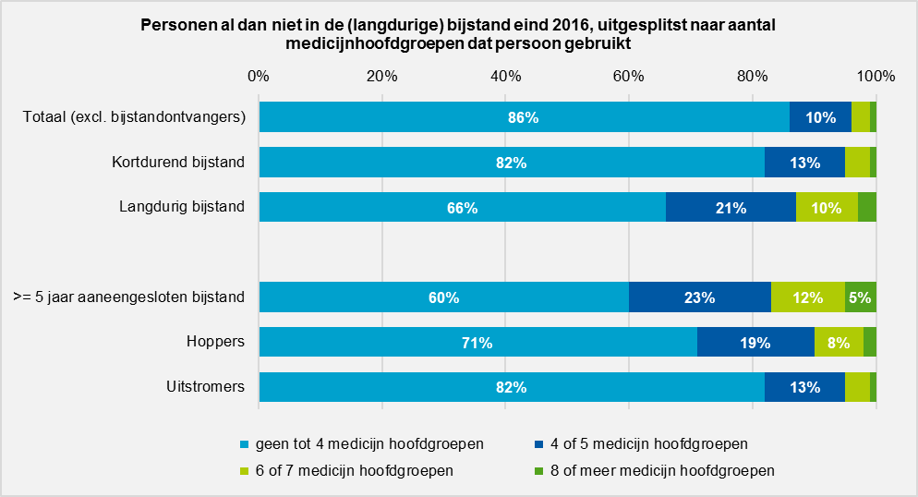
Geestelijke gezondheid
In de tabellen is per groep weergegeven hoeveel personen gebruik hebben gemaakt van GGZ-zorg in 2015 en/of medicatie tegen verslaving, depressie dan wel psychose in 2016. Bijstandsontvangers maakten vaker gebruik van GGZ-zorg en medicatie tegen verslaving, depressie en psychose dan personen die geen bijstand ontvingen eind 2016. In tabel 1 is te zien dat langdurige bijstandsontvangers vaker gebruik maakten van GGZ-zorg en deze typen medicatie dan kortdurende bijstandsontvangers. Binnen de groep langdurige bijstandsontvangers was het aandeel dat gebruik heeft gemaakt van GGZ-zorg het grootst voor hoppers en het aandeel dat gebruik heeft gemaakt van medicatie tegen verslaving, depressie en psychose het hoogst voor personen die 5 jaar of langer bijstand ontvingen (tabel 2). Uitstromers binnen deze groep maakten aanzienlijk minder vaak gebruik van medicatie tegen verslaving, depressie en psychose (tabel 2).

SRG-voorzieningen
Re-integratievoorzieningen van de gemeenten (SRG) werden relatief vaker ingezet bij personen met een bijstandsuitkering dan bij personen zonder bijstandsuitkering. Dit was vaker het geval voor kortdurende bijstandsontvangers dan voor langdurige bijstandsontvangers (tabel 1). Tabel 2 laat zien dat van de subpopulaties binnen de groep langdurige bijstandsontvangers relatief veel uitstromers gebruik maakten van een SRG-voorziening. Ook hoppers maakten relatief iets vaker gebruik van een SRG-voorziening. Personen die 5 jaar of langer aaneengesloten in de bijstand zitten maakten relatief weinig gebruik van de verschillende soorten SRG-voorzieningen. Dit beeld geldt zowel voor gebruik van SRG-voorzieningen in 2016 als voor gebruik in 2017.

Beschikbaarheid van werk
Eind 2016 woonden meer mensen in gemeenten met een hoge beschikbaarheid van werk. Dit komt doordat gemeenten met een hoge beschikbaarheid van werk vaak ook gemeenten zijn waar veel mensen woonachtig zijn. Het aandeel personen dat in een gemeente met een hoge beschikbaarheid van werk woonde, is iets hoger onder langdurige bijstandsontvangers. Net als figuur 1 laten de gegevens in de tabellen geen duidelijk verband zien tussen beschikbaarheid van werk en uitstroom.

Kruisingen met achtergrondkenmerken

In het vorige onderdeel werd ingegaan op de resultaten voor de totale groepen. In dit onderdeel worden een aantal opvallende resultaten besproken als deze groepen verder worden opgesplitst naar leeftijd, HCI, huishoudtype, migratieachtergrond en gemeentecluster.

Kruising met leeftijd
De kruising met leeftijd in tabellen 1 en 2 geeft per subpopulatie inzicht in hoe de verdeling over verschillende categorieën van achtergrondkenmerken was in drie leeftijdsklassen. Zo is bijvoorbeeld in tabel 1 te zien dat het aantal medicijnhoofdgroepen dat werd gebruikt hoger is voor langdurige bijstandsontvangers en dat dit voor alle leeftijdscategorieën het geval was. Het is dus niet zo dat het hogere aantal soorten medicijngroepen dat gebruikt werd door langdurige bijstandsontvangers wordt veroorzaakt door de gemiddeld hogere leeftijd van deze groep.

Kruising met HCI
In tabel 3 is onder andere te zien dat een groot deel van de langdurige bijstandsontvangers met een laag HCI personen van 45 jaar tot AOW-leeftijd waren (61 procent). Deze leeftijdscategorie kwam onder personen met een laag HCI binnen de groep personen die geen bijstandsuitkering ontvingen (51 procent) en voornamelijk bij kortdurende bijstandsontvangers (32 procent) relatief minder vaak voor. Ook laat de tabel zien dat bijstandsontvangers met een hoog HCI voornamelijk 27 tot 45 jaar waren (82 procent van de kortdurende en 97 procent van de langdurige bijstandsontvangers). Bij personen met een hoog HCI die geen bijstandsuitkering ontvingen was dit een stuk minder vaak het geval, 44 procent was 27 tot 45 jaar. In tabel 4 valt onder andere op dat uitstromers uit de langdurige bijstand personen met een laag HCI relatief vaak jonger dan 45 jaar waren (70 procent) in vergelijking tot de totale groep langdurige bijstandsontvangers (39 procent).

Kruising met alleenstaande en ouder in eenouderhuishouden
In tabel 5 is onder andere te zien dat bijstandsontvangers die ouder in een eenouderhuishouden waren in 94 procent van de gevallen vrouw waren. Van de ouders in eenouderhuishoudens die geen bijstand ontvingen was 79 procent vrouw, dat is aanzienlijk minder dan voor de bijstandsontvangers het geval was. In deze tabellen 5 en 6 is daarnaast te zien dat een klein deel van de alleenstaanden en ouders in eenouderhuishoudens gehuwd was. Dit kan komen doordat personen wel gehuwd waren, maar niet op hetzelfde adres woonden als hun echtgenoot.

Kruising met migratieachtergrond
In tabel 7 valt onder andere op dat bijstandsontvangers eind 2016 minder vaak gehuwd waren dan niet-bijstandsontvangers, maar dat dit verschil minder groot was voor bijstandsontvangers met een niet-westerse migratieachtergrond. Onder personen die geen bijstand ontvingen was iets minder dan de helft gehuwd, ongeacht hun migratieachtergrond. Van de totale langdurige bijstandsontvangers was 23 procent gehuwd is, terwijl 35 procent van de langdurige bijstandsontvangers met een niet-westerse migratieachtergrond gehuwd was. Onder kortdurende bijstandsontvangers is eenzelfde patroon te zien.
Daarnaast is te zien dat langdurige bijstandsontvangers met een niet-westerse migratieachtergrond minder vaak gebruik maakten van GGZ-zorg (11 procent) dan langdurige bijstandsontvangers met een Nederlandse achtergrond (18 procent). Een vergelijkbaar patroon is te zien onder kortdurende bijstandsontvangers, maar voor personen die geen bijstand ontvingen is nauwelijks samenhang te zien tussen achtergrond en gebruik van GGZ-zorg.

Kruising met gemeentecluster
Tabellen 9 en 10 geven inzicht in of kenmerken van de subpopulaties varieerden tussen verschillende gemeenteclusters. In tabel 10 is bijvoorbeeld te zien dat alleenstaanden onder bijstandsontvangers altijd het grootste aandeel hadden, ongeacht het gemeentecluster. Dit is niet geval voor personen die geen bijstand ontvingen. Het aandeel alleenstaande onder niet-bijstandsontvangers varieerde meer tussen clusters en was in stedelijke agglomeraties en studentensteden een stuk hoger dan in de andere typen gemeenten.

Uitstroom uit langdurige bijstand

Tabel 11 beschrijft per gemeentecluster en gemeente het aantal personen van 18 jaar tot de AOW-leeftijd en het aantal personen dat een bijstandsuitkering ontving eind 2016. Daarnaast bevat de tabel het percentage dat uitstroomde naar een baan voor de subpopulaties langdurig in de bijstand, personen die 5 jaar aaneengesloten bijstand ontvingen, hoppers en personen die in 2016 of 2017 gebruik maakten van een SRG voorziening.

Totaal Nederland
Van de personen die eind 2016 langdurige bijstandsontvangers waren, stroomde 5 procent uit tussen eind 2016 en november 2017. Voor personen die 5 jaar of langer bijstand ontvingen was de uitstroom lager, namelijk 2 procent. Van de hoppers stroomde 10 procent uit in deze periode. Voor langdurige bijstandsontvangers die gebruik maken van een re-integratievoorziening van de gemeente (SRG) was de uitstroom 9 procent.
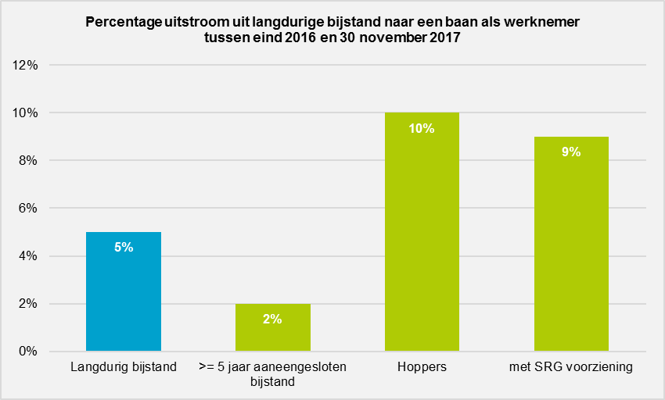

Naar gemeentecluster en gemeente
De laagste uitstroom uit de langdurige bijstand is te zien in studentensteden en middelgrote stedelijke gemeenten, in deze gemeenteclusters was het gemiddelde uitstroompercentage 4 procent. Plattelandsgemeenten hadden met 7 procent het hoogste uitstroompercentage. De gemeenten Groningen en Pijnacker-Nootdorp hadden een relatief laag uitstroompercentage (3 procent). De wat kleinere gemeenten hadden over het algemeen hogere uitstroompercentages. Dit komt deels doordat deze gemeenten een laag aantal langdurige bijstandsontvangers hadden waardoor een laag absoluut aantal uitstromers een hoge relatieve uitstroom oplevert. Van de gemeenten met minimaal 1000 langdurige bijstandsontvangers hadden de gemeente Veenendaal (9 procent) en de gemeente Oldambt (8 procent) het hoogste uitstroompercentage.

Uitstroom uit langdurige bijstand en beschikbaarheid van werk
In figuur 1 wordt per gemeente de uitstroom uit de langdurige bijstand naar een baan als werknemer tussen eind 2016 en 30 november 2017 weergegeven. Daarnaast toont de figuur de beschikbaarheid van werk in januari 2016. Gemeenten met een lage beschikbaarheid worden in rood weergegeven, gemeenten met een middelmatige beschikbaarheid in blauw en gemeenten met een hoge beschikbaarheid in groen. De kleurschaal geeft de uitstroom weer, hoe donkerder de kleur hoe hoger het uitstroompercentage in de desbetreffende gemeente. De figuur laat wel duidelijke regionale verschillen in de beschikbaarheid van werk zien, maar toont geen samenhang tussen beschikbaarheid van werk en de mate van uitstroom uit de langdurige bijstand.

Figuur 1
Figuur 1
Uitstroompercentages uit langdurige bijstand1) naar een baan als werknemer en beschikbaarheid van werk2), naar gemeente (indeling 2016)

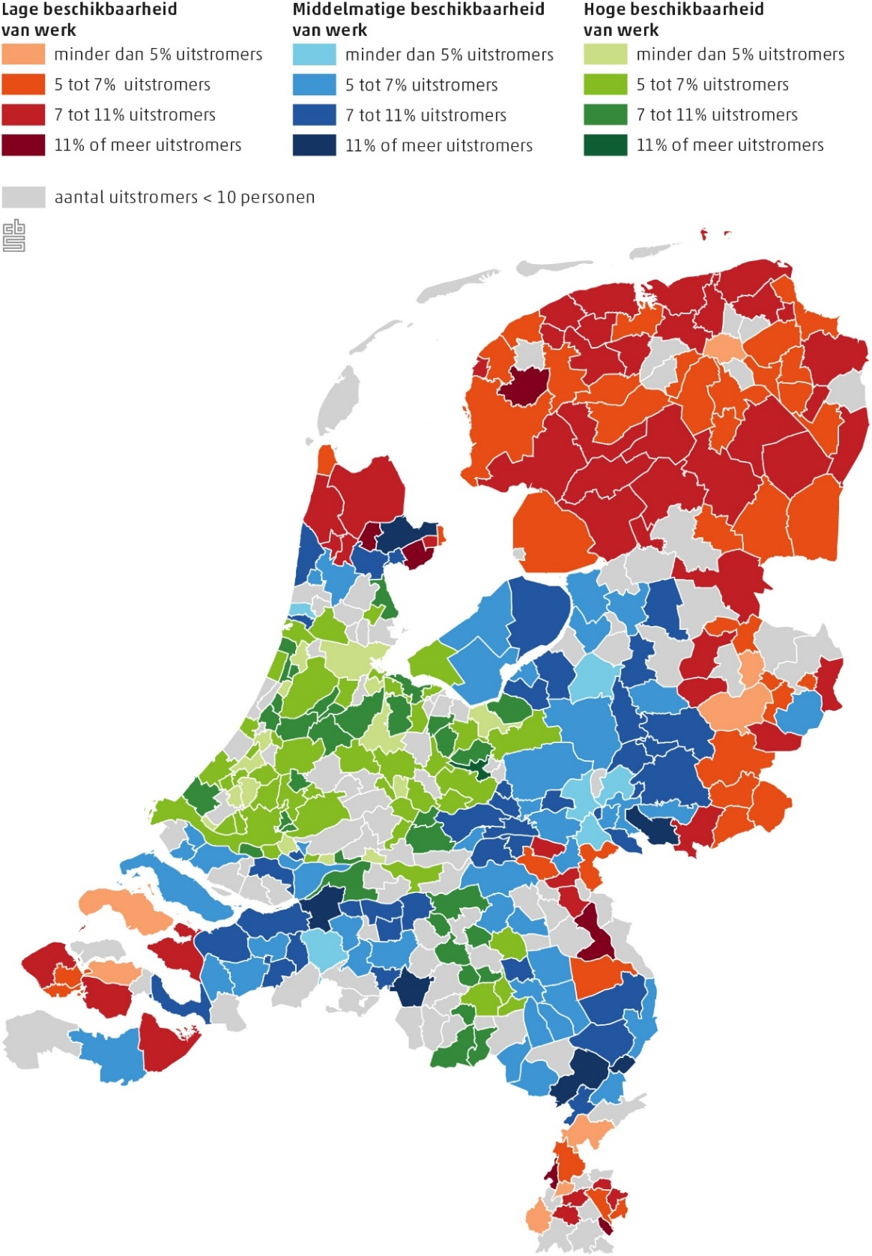

Bron: CBS
1) Er is sprake van uitstroom wanneer een persoon eind 2016 bijstand ontving en op 30 november 2017 geen
bijstand meer ontving én een baan als werkgever heeft. Uitstroompercentages zijn ten opzichte van totaal
aantal langdurige bijstandsontvangers in de gemeente.
2) Beschikbaarheid van werk in januari 2016, zie technische toelichting voor uitleg.

